0505
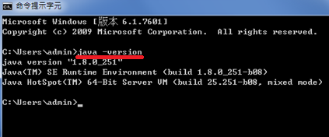
1.先在C槽建立一個javaOCP資料夾

2.下載Notepad++ 7.7.1
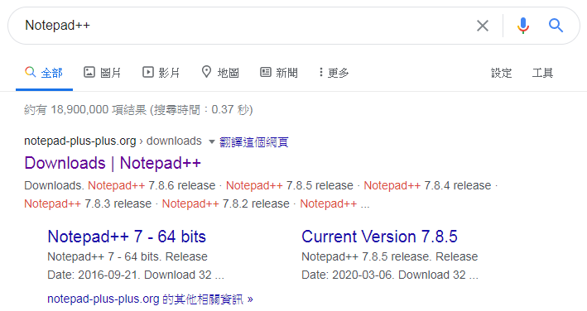
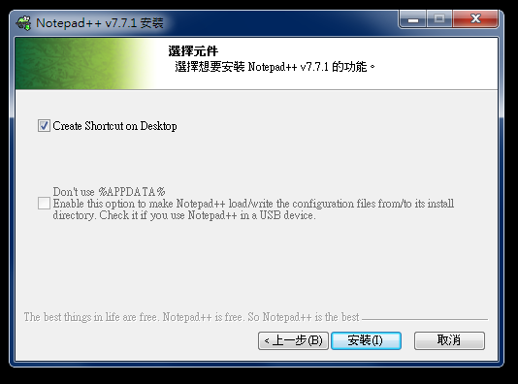

3.下載Java SE8

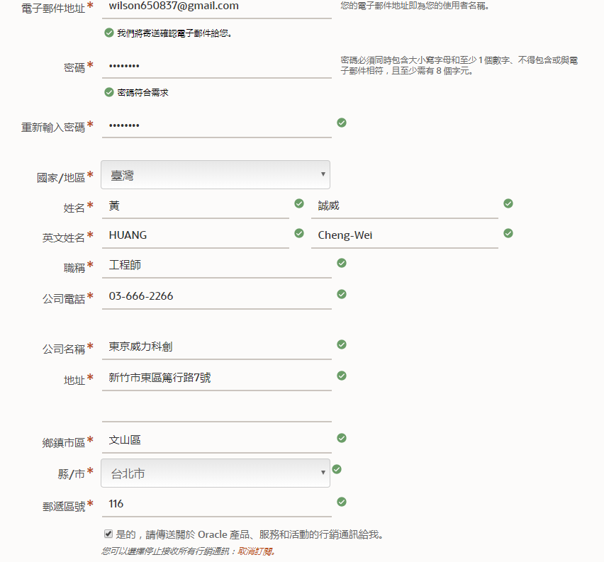
 | oracle→開發人員→
 | Technologies→Java→
 | Java SE Download→
 | Java SE8→Java SE 8u251
 | →Oracle JDK→Jdk download
 | →Windows x 64

0505b-trouble shooting
原始碼source
ex1.java

送到complier編譯
javac ex1.java

產生Byte Code
ex1.class

測試執行
java ex1

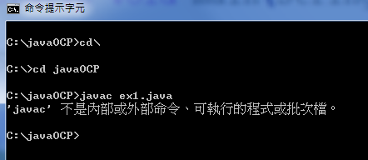

 | 複製此路徑

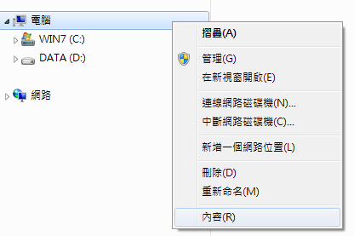

 |  | 內容→變更設定→進階→環境變數→

 |  | Path編輯or新增→貼上路徑

 | 可以編譯了

0505a
→
 | Command line 模式

 | 1.查詢 | 2.切換位置
 | dos→dir/w
 | Mac/Linux→ls | CD .. | → | 回上一層
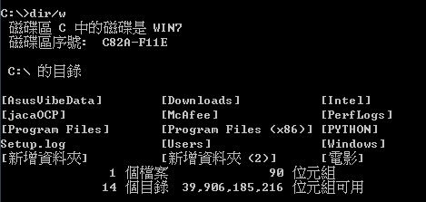

 |  | CD\ | → | 回最上層

 |  | cd 路徑

 | 3.清除
 | dos→cls
 | Mac/Linux→clear
 |  | ESC取消

工作表1
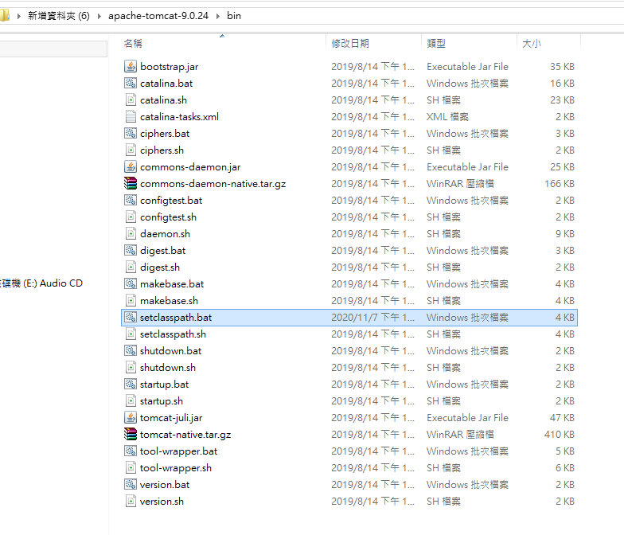
Neither the JAVA_HOME nor the JRE_HOME environment variable is defined

